1
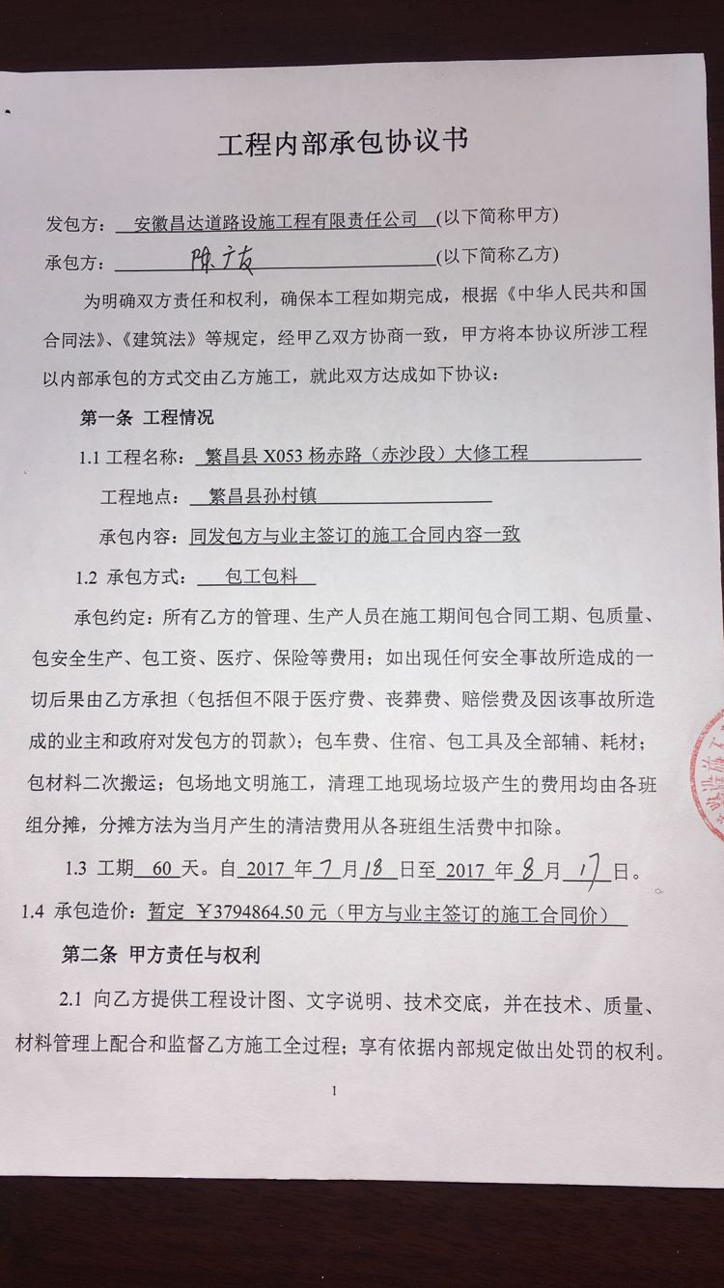
工程款支付证书 |  |  |  |  |  |  |  |  |  |  |  |  |  |  |  | 本次
工程名称 |  | 繁昌县X053杨赤路（赤沙段）大修工程 |  |  |  |  |  |  |  |  | ERP编号 | 7800 | 档案编号 | CD2017-078 |  | CD2017-078 | 75 | 7800 | 繁昌县X053杨赤路（赤沙段）大修工程 | 2017.7.18 | 3794864.50 | 周 剑 | 60日历天 | 芜湖市 繁昌县 | 芜湖公司王冬汉13855369629 | 陈广友 15855989861 | 施工合同及内部承包协议原件 | 中标 | 施工合同原件 | 中标
合同金额 |  | 3,794,864.50 |  | 中标 日期 | 2017.7.18 |  | 已 供 工程资料 | 施工合同、内部承包协议、交工验收证书原件 |  |  |  | 庐江 | 责任 单位 | 芜湖 王冬汉13855369629
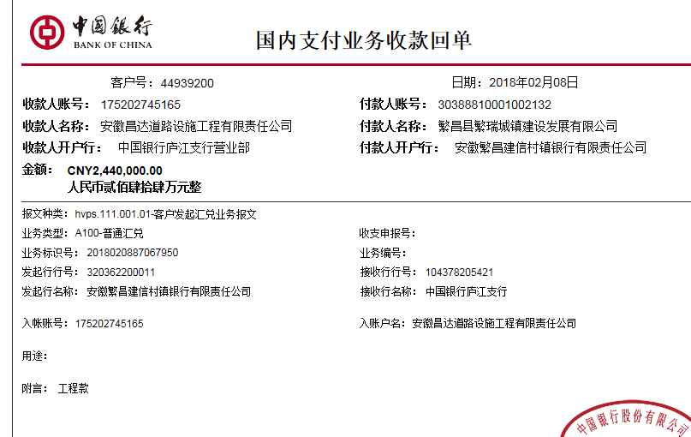
决算金额 |  |  |  | 竣工 日期 |  |  |  |  |  |  |  | 合肥 | 责任人 | 陈广友 15855989861
序号 | 工程款到账 |  |  | 开票情况 |  | 管理费 |  | 代缴税金 | 其他扣款 |  | 预留款 |  | 实际支付
 | 日期 | 账户 | 金额 | 日期 | 金额 | 比例 | 金额 | 金额 | 金额 | 备注 | 金额 | 备注 | 户名 | 金额
1 | 2018-02-08 | 中 | 2,440,000.00 | 2018-01-08 | 2,440,000.00 | 2.5%全扣 | 94,872.00 | 46,031.32 | 500.00 |  |  |  | 陈广友 | 596,022.50
 |  |  |  |  |  |  |  |  |  | 2017.11.21办理涉税事项报告表费用500 |  |  | 材料 | 1,702,574.18

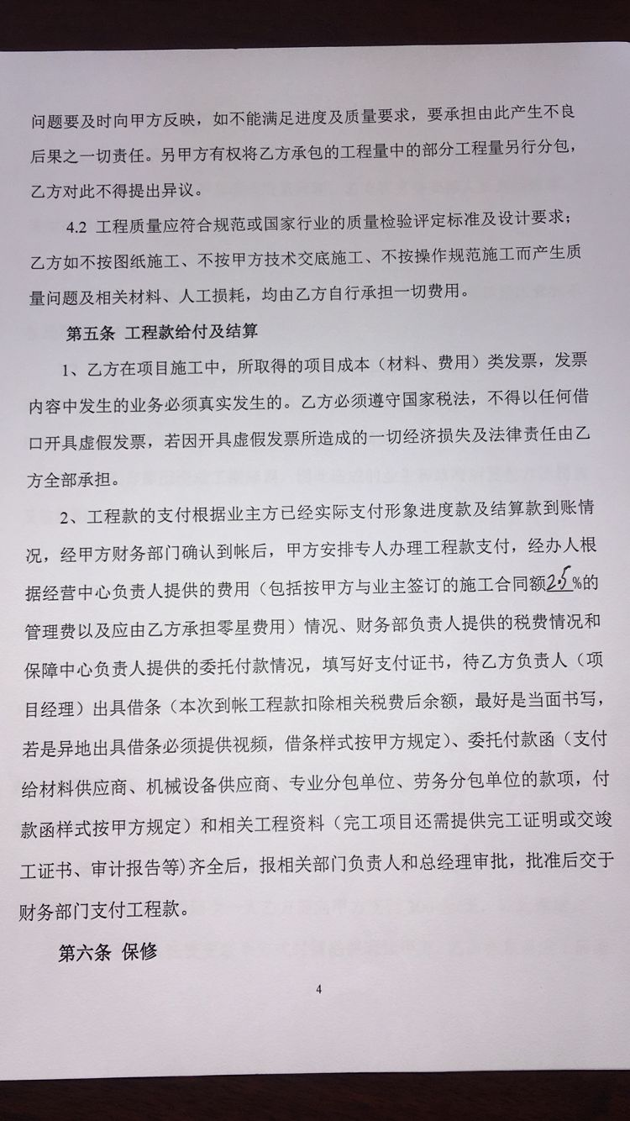

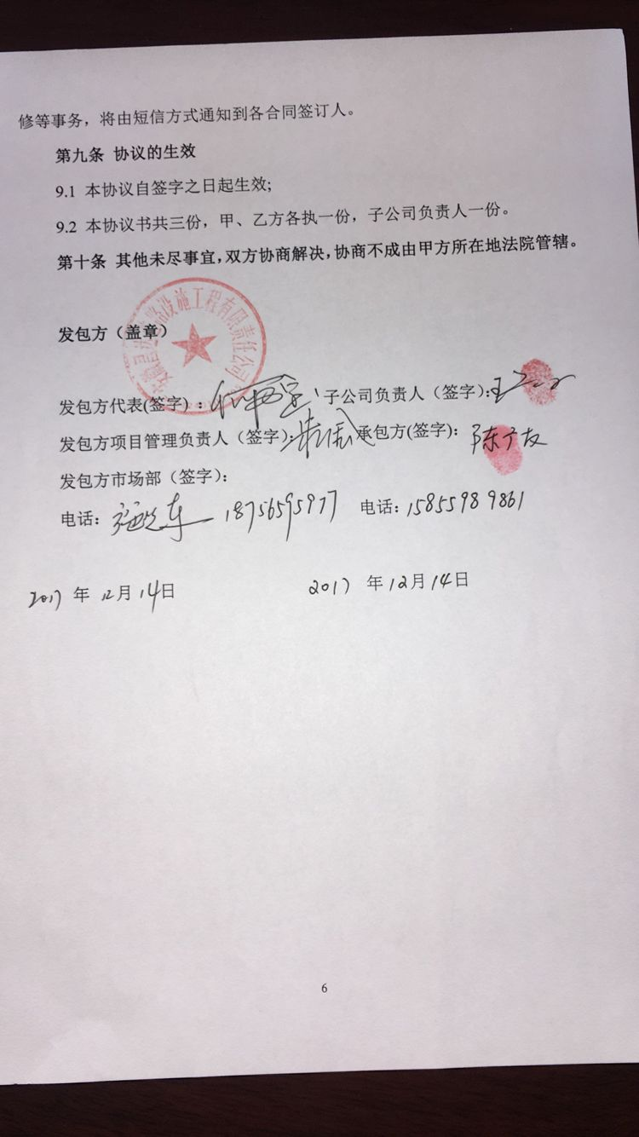

合计 |  | - | 2,440,000.00 | - | 2,440,000.00 | - | 94,872.00 | 46,031.32 | 500.00 | - | 0.00 | - | - | 2,298,596.68
本次结算 支付明细 |  | 应支付金额 |  | 2,298,596.68 |  |  |  | 实际支付金额 |  | 小写 | 596,022.50
 |  | 已支付金额 |  | 1,702,574.18 |  |  |  |  |  | 大写 | 伍拾玖万陆仟零贰拾贰元伍角
申请部门 意见 |  | 姓名：陈广友 帐号 ：6217 2563 0000 8949 355 开户行：中国银行繁昌支行 |  |  |  |  |  | 项目管理 意见 |  | 何总、朱总已同意支付（附表背面截图）。
财务初审 意见 |  |  |  |  |  |  |  | 财务审核 意见
质安初审 意见 |  |  |  |  |  |  |  | 质安稽查 意见
总经理审批 |  |  |  |  |  |  |  | 董事长审批

 |  |  |  |  |  |  |  |  |  |  |  |  |  |  |  | 本次 | 0.00 |  | 芜湖聚龙道桥新材料研发有限公司
 |  |  |  |  |  |  |  |  |  |  |  |  |  |  |  | 本次 | 704,368.00 |  | 繁昌县顺诚矿业有限公司
 |  |  |  |  |  |  |  |  |  |  |  |  |  |  |  | 本次 | 457,261.05 |  | 繁昌县劲松货物运输有限公司

 |  |  |  |  |  |  |  |  |  |  |  |  |  |  |  | 本次 | 596,022.50 |  | 陈广友
 |  |  |  |  |  |  |  |  |  |  |  |  |  |  |  |  | 1,757,651.55
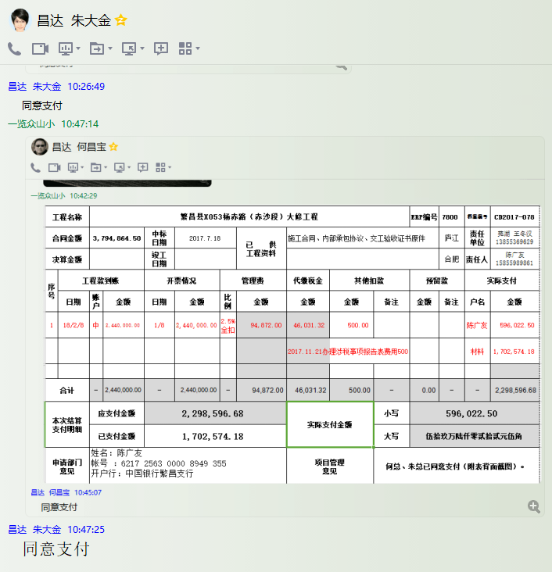

 |  |  |  |  |  |  |  |  |  |  |  |  |  |  |  |  | 0.00 | 扣 | 增值税金及附加

 |  |  |  |  |  |  |  |  |  |  |  |  |  |  | 本次 | 540945.129 |  | 芜湖聚龙道桥新材料研发有限公司
 |  |  |  |  |  |  |  |  |  |  |  |  |  |  | 本次 | 704368 |  | 繁昌县顺诚矿业有限公司
 |  |  |  |  |  |  |  |  |  |  |  |  |  |  | 本次 | 457261.05 |  | 繁昌县劲松货物运输有限公司
 |  |  |  |  |  |  |  |  |  |  |  |  |  |  |  | 1702574.179
 |  |  |  |  |  |  |  |  |  |  |  |  |  |  | 本次 | 596022.5 |  | 陈广友

2
工程款支付证书 |  |  |  |  |  |  |  |  |  |  |  |  |  |  |  | 本次
工程名称 |  | 繁昌县X053杨赤路（赤沙段）大修工程 |  |  |  |  |  |  |  |  | ERP编号 | 7800 | 档案编号 | CD2017-078 |  | CD2017-078 | 75 | 7800 | 繁昌县X053杨赤路（赤沙段）大修工程 | 2017.7.18 | 3794864.50 | 周 剑 | 60日历天 | 芜湖市 繁昌县 | 芜湖公司王冬汉13855369629 | 陈广友 15855989861 | 施工合同及内部承包协议原件 | 中标 | 施工合同原件 | 中标
合同金额 |  | 3,794,864.50 |  | 中标 日期 | 2017.7.18 |  | 已 供 工程资料 | 施工合同、内部承包协议、交工验收证书原件 |  |  |  | 庐江 | 责任 单位 | 芜湖 王冬汉13855369629
决算金额 |  |  |  | 竣工 日期 |  |  |  |  |  |  |  | 合肥 | 责任人 | 陈广友 15855989861
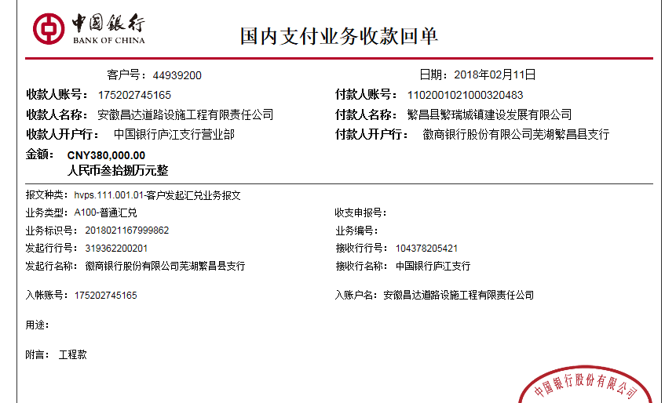
序号 | 工程款到账 |  |  | 开票情况 |  | 管理费 |  | 代缴税金 | 其他扣款 |  | 预留款 |  | 实际支付
 | 日期 | 账户 | 金额 | 日期 | 金额 | 比例 | 金额 | 金额 | 金额 | 备注 | 金额 | 备注 | 户名 | 金额
1 | 2018-02-08 | 中 | 2,440,000.00 | 2018-01-08 | 2,440,000.00 | 2.5%全扣 | 94,872.00 | 46,031.32 | 500.00 |  |  |  | 陈广友 | 596,022.50
 |  |  |  |  |  |  |  |  |  | 2017.11.21办理涉税事项报告表费用500 |  |  | 材料 | 1,702,574.18
 | 本次
2 | 2018-02-11 | 中 | 380,000.00 | 2018-01-27 | 380,000.00 | 已扣 | 0.00 | 0.00 | 0.00 |  |  |  | 陈广友 | 380,000.00

合计 |  | - | 2,820,000.00 | - | 2,820,000.00 | - | 94,872.00 | 46,031.32 | 500.00 | - | 0.00 | - | - | 2,678,596.68
本次结算 支付明细 |  | 应支付金额 |  | 380,000.00 |  |  |  | 实际支付金额 |  | 小写 | 380,000.00
 |  | 已支付金额 |  | 0.00 |  |  |  |  |  | 大写 | 叁拾捌万元整
申请部门 意见 |  | 姓名：陈广友 帐号 ：6217 2563 0000 8949 355 开户行：中国银行繁昌支行 |  |  |  |  |  | 项目管理 意见 |  | 何总、朱总已同意支付（附表背面截图）。
财务初审 意见 |  |  |  |  |  |  |  | 财务审核 意见
质安初审 意见 |  |  |  |  |  |  |  | 质安稽查 意见
总经理审批 |  |  |  |  |  |  |  | 董事长审批

 |  |  |  |  |  |  |  |  |  |  |  |  |  |  |  | 本次 | 0.00 |  | 芜湖聚龙道桥新材料研发有限公司
 |  |  |  |  |  |  |  |  |  |  |  |  |  |  |  | 本次 | 704,368.00 |  | 繁昌县顺诚矿业有限公司
 |  |  |  |  |  |  |  |  |  |  |  |  |  |  |  | 本次 | 457,261.05 |  | 繁昌县劲松货物运输有限公司

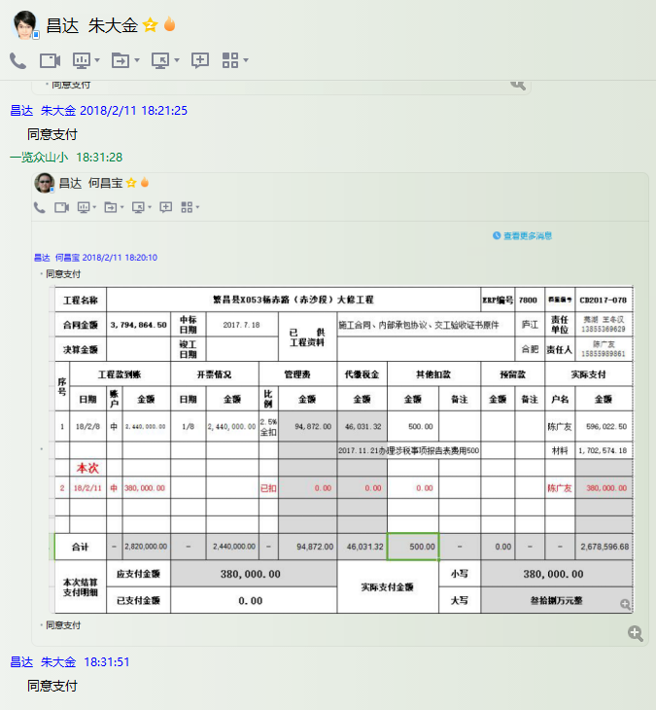
 |  |  |  |  |  |  |  |  |  |  |  |  |  |  |  | 本次 | 596,022.50 |  | 陈广友
 |  |  |  |  |  |  |  |  |  |  |  |  |  |  |  |  | 1,757,651.55

 |  |  |  |  |  |  |  |  |  |  |  |  |  |  |  |  | 0.00 | 扣 | 增值税金及附加

 |  |  |  |  |  |  |  |  |  |  |  |  |  |  | 本次 | 540945.129 |  | 芜湖聚龙道桥新材料研发有限公司
 |  |  |  |  |  |  |  |  |  |  |  |  |  |  | 本次 | 704368 |  | 繁昌县顺诚矿业有限公司
 |  |  |  |  |  |  |  |  |  |  |  |  |  |  | 本次 | 457261.05 |  | 繁昌县劲松货物运输有限公司
 |  |  |  |  |  |  |  |  |  |  |  |  |  |  |  | 1702574.179
 |  |  |  |  |  |  |  |  |  |  |  |  |  |  | 本次 | 596022.5 |  | 陈广友

3
工程款支付证书 |  |  |  |  |  |  |  |  |  |  |  |  |  |  |  | 本次
工程名称 |  | 繁昌县X053杨赤路（赤沙段）大修工程 |  |  |  |  |  |  |  |  | ERP编号 | 7800 | 档案编号 | CD2017-078 |  | CD2017-078 | 75 | 7800 | 繁昌县X053杨赤路（赤沙段）大修工程 | 2017.7.18 | 3794864.50 | 周 剑 | 60日历天 | 芜湖市 繁昌县 | 芜湖公司王冬汉13855369629 | 陈广友 15855989861 | 施工合同及内部承包协议原件 | 中标 | 施工合同原件 | 中标
合同金额 |  | 3,794,864.50 |  | 中标 日期 | 2017.7.18 |  | 已 供 工程资料 | 施工合同、内部承包协议、交工验收证书原件 |  |  |  | 庐江 | 责任 单位 | 芜湖 王冬汉13855369629
决算金额 |  |  |  | 竣工 日期 |  |  |  |  |  |  |  | 合肥 | 责任人 | 陈广友 15855989861
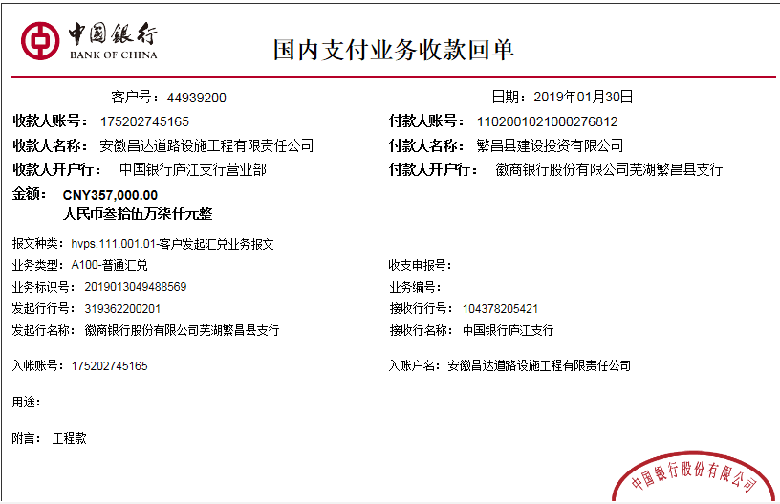
序号 | 工程款到账 |  |  | 开票情况 |  | 管理费 |  | 代缴税金 | 其他扣款 |  | 预留款 |  | 实际支付
 | 日期 | 账户 | 金额 | 日期 | 金额 | 比例 | 金额 | 金额 | 金额 | 备注 | 金额 | 备注 | 户名 | 金额
1 | 2018-02-08 | 中 | 2,440,000.00 | 2018-01-08 | 2,440,000.00 | 2.5%全扣 | 94,872.00 | 46,031.32 | 500.00 |  |  |  | 陈广友 | 596,022.50
 |  |  |  |  |  |  |  |  |  | 2017.11.21办理涉税事项报告表费用500 |  |  | 材料 | 1,702,574.18

2 | 2018-02-11 | 中 | 380,000.00 | 2018-01-27 | 380,000.00 | 已扣 | 0.00 | 0.00 | 0.00 |  |  |  | 陈广友 | 380,000.00
 | 本次
3 | 2019-01-30 | 中 | 357,000.00 | 2018-12-18 | 357,000.00 | 已扣 | 0.00 | 5,591.00 | 0.00 |  | 3,570.00 | 1%预留损失准备金 |  | 345,681.00
 |  |  |  |  |  |  |  |  |  |  | 2,158.00 | 暂扣企税

合计 |  | - | 3,177,000.00 | - | 3,177,000.00 | - | 94,872.00 | 51,622.32 | 500.00 | - | 5,728.00 | - | - | 3,024,277.68
本次结算 支付明细 |  | 应支付金额 |  | 345,681.00 |  |  |  | 实际支付金额 |  | 小写 | 0.00
 |  | 已支付金额 |  | 345,681.00 |  |  |  |  |  | 大写 | 零元整
申请部门 意见 |  | 姓名：陈广友 帐号 ：6217 2563 0000 8949 355 开户行：中国银行繁昌支行 |  |  |  |  |  | 项目管理 意见 |  | 何总、朱总已同意支付（附表背面截图）。
财务初审 意见 |  |  |  |  |  |  |  | 财务审核 意见
质安初审 意见 |  |  |  |  |  |  |  | 质安稽查 意见
总经理审批 |  |  |  |  |  |  |  | 董事长审批

 |  |  |  |  |  |  |  |  |  |  |  |  |  |  |  | 本次 | 0.00 |  | 芜湖聚龙道桥新材料研发有限公司
 |  |  |  |  |  |  |  |  |  |  |  |  |  |  |  | 本次 | 704,368.00 |  | 繁昌县顺诚矿业有限公司
 |  |  |  |  |  |  |  |  |  |  |  |  |  |  |  | 本次 | 457,261.05 |  | 繁昌县劲松货物运输有限公司
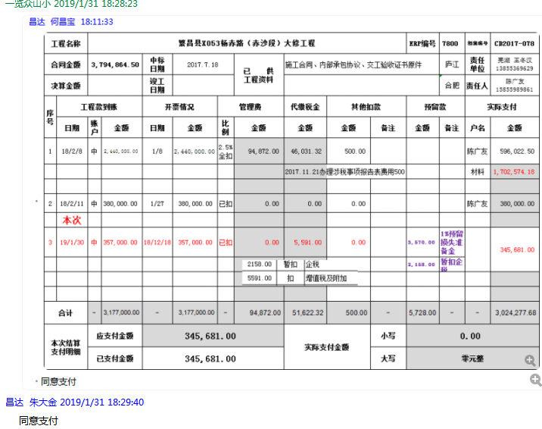
 |  |  |  |  |  |  |  |  |  |  |  |  |  |  |  | 本次 | 596,022.50 |  | 陈广友
 |  |  |  |  |  |  |  |  |  |  |  |  |  |  |  |  | 1,757,651.55

 |  |  |  |  |  |  |  |  |  |  |  |  |  |  |  |  | 0.00 | 扣 | 增值税金及附加

 |  |  |  |  |  |  |  |  |  |  |  |  |  |  | 本次 | 540945.129 |  | 芜湖聚龙道桥新材料研发有限公司
 |  |  |  |  |  |  |  |  |  |  |  |  |  |  | 本次 | 704368 |  | 繁昌县顺诚矿业有限公司
 |  |  |  |  |  |  |  |  |  |  |  |  |  |  | 本次 | 457261.05 |  | 繁昌县劲松货物运输有限公司
 |  |  |  |  |  |  |  |  |  |  |  |  |  |  |  | 1702574.179
 |  |  |  |  |  |  |  |  |  |  |  |  |  |  | 本次 | 596022.5 |  | 陈广友

4
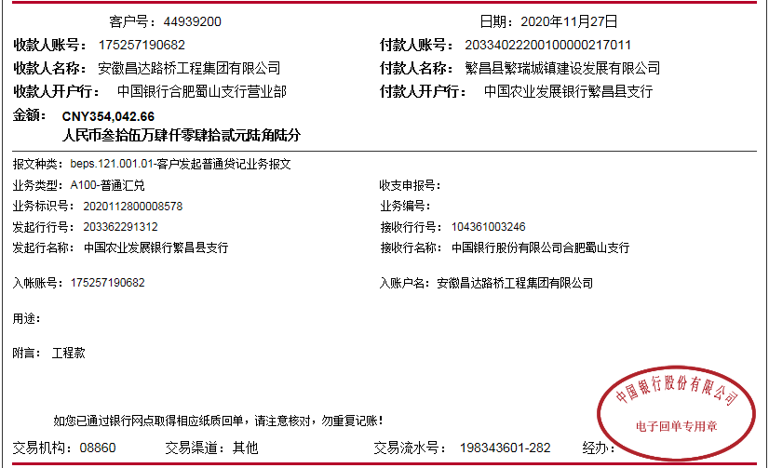
工程款支付证书 |  |  |  |  |  |  |  |  |  |  |  |  |  |  |  | 本次
工程名称 |  | 繁昌县X053杨赤路（赤沙段）大修工程 |  |  |  |  |  |  |  |  | ERP编号 | 7800 | 档案编号 | CD2017-078 |  | CD2017-078 | 75 | 7800 | 繁昌县X053杨赤路（赤沙段）大修工程 | 2017.7.18 | 3794864.50 | 周 剑 | 60日历天 | 芜湖市 繁昌县 | 芜湖公司王冬汉13855369629 | 陈广友 15855989861 | 施工合同及内部承包协议原件 | 中标 | 施工合同原件 | 中标
合同金额 |  | 3,794,864.50 |  | 中标 日期 | 2017.7.18 |  | 已 供 工程资料 | 施工合同、内部承包协议、交工验收证书原件、审计、终结结算承诺书、不领章承诺书、竣工验收 |  |  |  | 庐江 | 责任 单位 | 芜湖 王冬汉13855369629
决算金额 |  | 3,531,042.66 |  | 竣工 日期 | 2017-11-19 |  |  |  |  |  |  | 合肥 | 责任人 | 陈广友 15855989861
序号 | 工程款到账 |  |  | 开票情况 |  | 管理费 |  | 代缴税金 | 其他扣款 |  | 预留款 |  | 实际支付
 | 日期 | 账户 | 金额 | 日期 | 金额 | 比例 | 金额 | 金额 | 金额 | 备注 | 金额 | 备注 | 户名 | 金额
1 | 2018-02-08 | 中 | 2,440,000.00 | 2018-01-08 | 2,440,000.00 | 2.5%全扣 | 94,872.00 | 46,031.32 | 500.00 |  |  |  | 陈广友 | 596,022.50
 |  |  |  |  |  |  |  |  |  | 2017.11.21办理涉税事项报告表费用500 |  |  | 材料 | 1,702,574.18

2 | 2018-02-11 | 中 | 380,000.00 | 2018-01-27 | 380,000.00 | 已扣 | 0.00 | 0.00 | 0.00 |  |  |  | 陈广友 | 380,000.00
3 | 2019-01-30 | 中 | 357,000.00 | 2018-12-18 | 357,000.00 | 已扣 | 0.00 | 5,591.00 | 0.00 |  | 3,570.00 | 1%预留损失准备金 |  | 345,681.00
 |  |  |  |  |  |  |  |  |  |  | 2,158.00 | 暂扣企税

4 | 2020-11-27 | 中 | 354,042.66 |  |  |  | 0.00 | 937.93 | 200.00 | 转账费 | -3,570.00 | 退损失准备金 | 陈广友-材料 开户行：中国银行繁昌支行 账号：6217 2563 0000 8949 355 | 22,974.73
 |  |  |  |  |  |  |  |  | 500.00 | 2020-6-16外经证 |  |  | 张伟-水泥 开户行：建设银行繁昌支行 账号：6217 0016 5000 8525 672 | 252,000.00
 |  |  |  |  |  |  |  |  |  |  |  |  | 繁昌县少君工程机械租赁服务部-机械 开户行：建设银行繁昌支行 账号：3400 1676 1080 5301 7557 | 81,000.00

合计 |  | - | 3,531,042.66 | - | 3,177,000.00 | - | 94,872.00 | 52,560.25 | 1,200.00 | - | 2,158.00 | - | - | 3,380,252.41
本次结算 支付明细 |  | 应支付金额 |  | 355,974.73 |  |  |  | 实际支付金额 |  | 小写 | 0.00
 |  | 已支付金额 |  | 0.00 |  |  |  |  |  | 大写 | 零元整
申请部门 意见 |  | 姓名：陈广友 帐号 ：6217 2563 0000 8949 355 开户行：中国银行繁昌支行 |  |  |  |  |  | 项目管理 意见
财务初审 意见 |  |  |  |  |  |  |  | 财务审核 意见
质安初审 意见 |  |  |  |  |  |  |  | 质安稽查 意见
总经理审批 |  |  |  |  |  |  |  | 董事长审批

 |  |  |  |  |  |  |  |  |  |  |  |  |  |  |  | 本次 | 0.00 |  | 芜湖聚龙道桥新材料研发有限公司
 |  |  |  |  |  |  |  |  |  |  |  |  |  |  |  | 本次 | 704,368.00 |  | 繁昌县顺诚矿业有限公司
 |  |  |  |  |  |  |  |  |  |  |  |  |  |  |  | 本次 | 457,261.05 |  | 繁昌县劲松货物运输有限公司

 |  |  |  |  |  |  |  |  |  |  |  |  |  |  |  | 本次 | 596,022.50 |  | 陈广友
 |  |  |  |  |  |  |  |  |  |  |  |  |  |  |  |  | 1,757,651.55

 |  |  |  |  |  |  |  |  |  |  |  |  |  |  |  |  | 0.00 | 扣 | 增值税金及附加

 |  |  |  |  |  |  |  |  |  |  |  |  |  |  | 本次 | 540945.129 |  | 芜湖聚龙道桥新材料研发有限公司
 |  |  |  |  |  |  |  |  |  |  |  |  |  |  | 本次 | 704368 |  | 繁昌县顺诚矿业有限公司
 |  |  |  |  |  |  |  |  |  |  |  |  |  |  | 本次 | 457261.05 |  | 繁昌县劲松货物运输有限公司
 |  |  |  |  |  |  |  |  |  |  |  |  |  |  |  | 1702574.179
 |  |  |  |  |  |  |  |  |  |  |  |  |  |  | 本次 | 596022.5 |  | 陈广友

